ZiarnoWYKRESY
Średnie ceny zakupu pszenicy konsumpcyjnej i kukurydzy w przedsiębiorstwach dokonujących zakupu zbóż w układzie tygodniowym

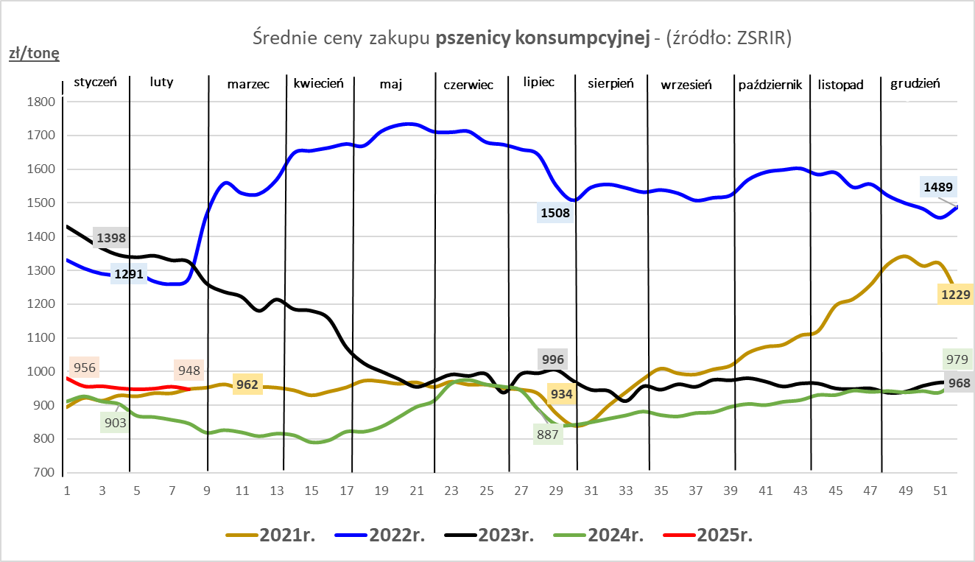
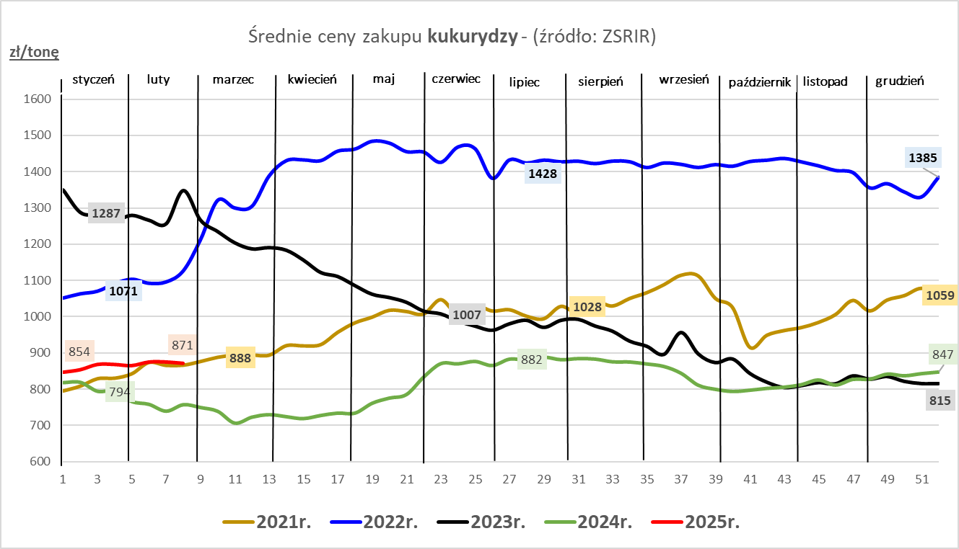

ZiarnoPL_UE_MATIF
Porównanie średnich cen pszenicy konsumpcyjnej i kukurydzy na giełdzie w Paryżu oraz w Polsce i UE
Ceny zbóż w poszczególnych krajach UE dostępne są na stronie | https://agriculture.ec.europa.eu/data-and-analysis/markets/overviews/market-observatories/crops/cereals-statistics_en
W związku z aktualizacją bazy danych KE (nawet do kilku tygodni wstecz) wyliczona średnia cena UE dla poszczególnych zbóż może ulegać zmianie

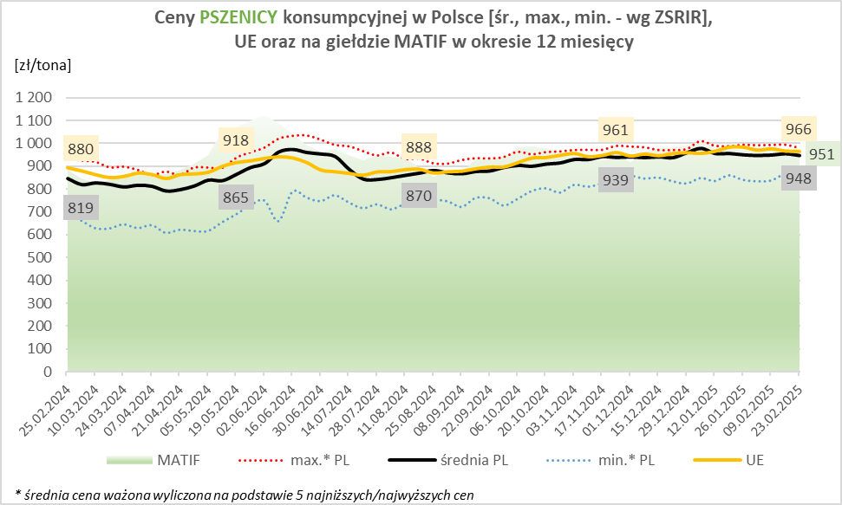
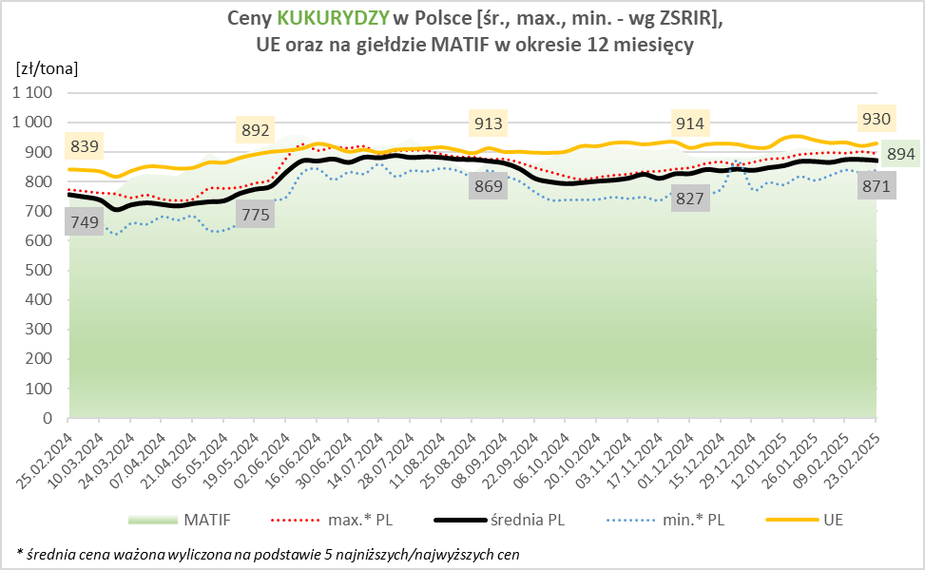

MąkaSPRZED
Średnie ceny sprzedaży mąk w przedsiębiorstwach prowadzących przemiał ziarna zbóż
w okresie: | 17 - 23.02.2025r.

 |  | POLSKA |  |  |  |  | MAKROREGION
 |  |  |  |  |  |  | Centralno-Wschodni |  |  | Południowy |  |  | Północno-Zachodni
MĄKA | TYP MĄKI | Cena [zł/tona] |  | Zmiana | Strukt. obrot. [%] |  | Cena [zł/tona] |  | Zmiana | Cena [zł/tona] |  | Zmiana | Cena [zł/tona] |  | Zmiana
 |  | 2025-02-23 | 2025-02-16 | ceny [%] | 2025-02-23 | 2025-02-16 | 2025-02-23 | 2025-02-16 | ceny [%] | 2025-02-23 | 2025-02-16 | ceny [%] | 2025-02-23 | 2025-02-16 | ceny [%]
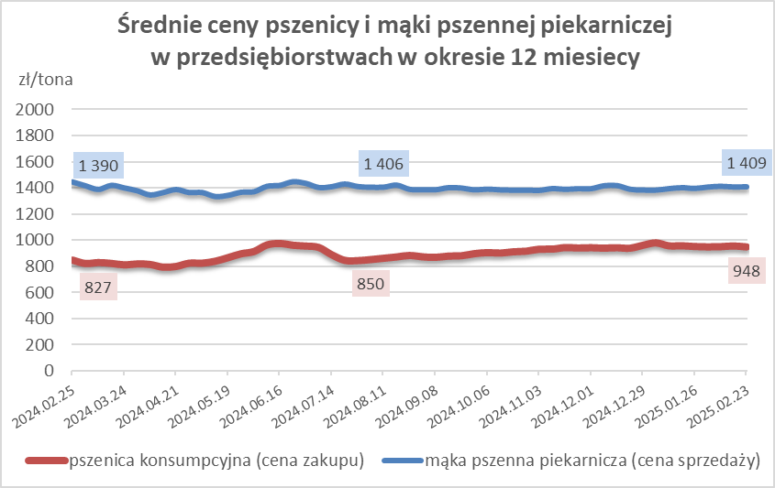
PSZENNA detaliczna (1kg) wg rodzaju:
tortowa | 450 | 1,672 | 1,866 | -10.4 | 73.4 | 74.4 | 1,722 | 1,857 | -7.3 | 1,624 | 1,891 | -14.1 | 1,779 | 1,746 | 1.9
wrocławska | 500 | 2,475 | 2,280 | 8.5 | 14.2 | 10.3 | 2,126 | 2,042 | 4.1 | nld | nld | * | 1,808 | 1,792 | 0.9
poznańska | 500 | 2,565 | 2,379 | 7.8 | 2.8 | 3.5 | nld | -- | -- | 2,757 | 2,488 | 10.8 | nld | nld | *
krupczatka | 450/500 | 2,109 | nld | * | 0.7 | 1.5 | nld | nld | * | -- | -- | -- | nld | nld | *
luksusowa | 550 | 2,884 | 3,250 | -11.3 | 8.8 | 10.4 | 3,778 | 3,844 | -1.7 | nld | nld | * | 1,813 | 1,709 | 6.1
 | Ogółem | - | - | - | 100.0 | 100.0 | - | - | - | - | - | - | - | - | -
PSZENNA | 450 | 2,254 | 2,141 | 5.3 | 7.1 | 5.7 | 1807 | 1957 | -7.7 | 2448 | 2267 | 8.0 | 1735 | 1776 | -2.3
detaliczna | 500 | 2,540 | 2,449 | 3.7 | 2.6 | 1.5 | 2501 | 2417 | 3.5 | 3060 | 2788 | 9.8 | 1878 | 1933 | -2.8
(paczkowana 1kg) | 550 | 2,592 | 3,101 | -16.4 | 0.7 | 0.7 | 3778 | 3844 | -1.7 | nld | nld | * | 1704 | 1645 | 3.6
 | 650 | 1,485 | 1,598 | -7.1 | 1.1 | 0.3 | -- | -- | -- | 1476 | 1625 | -9.2 | 1544 | nld | *
 | Ogółem | - | - | - | 11.5 | 8.2 | -- | -- | -- | -- | -- | -- | -- | -- | --
PSZENNA | 450 | 1,659 | 1,624 | 2.2 | 1.6 | 1.7 | 1584 | 1556 | 1.8 | 1726 | 1762 | -2.0 | 1576 | 1399 | 12.7
piekarnicza | 500 | 1,522 | 1,502 | 1.3 | 10.4 | 11.2 | 1606 | 1565 | 2.6 | 1485 | 1486 | -0.1 | 1458 | 1443 | 1.0
(w workach) | 550 | 1,625 | 1,549 | 4.9 | 3.7 | 4.1 | 1960 | 1810 | 8.3 | 1518 | 1471 | 3.2 | 1423 | 1403 | 1.5
 | 650 | 1,413 | 1,439 | -1.8 | 1.9 | 1.7 | 1381 | 1381 | 0.0 | 1453 | 1473 | -1.4 | 1306 | 1341 | -2.6
 | 750 | 1,398 | 1,396 | 0.1 | 5.7 | 6.9 | 1405 | 1397 | 0.6 | 1434 | 1449 | -1.0 | 1334 | 1328 | 0.4
 | 850 | 1,491 | 1,487 | 0.2 | 0.2 | 0.2 | nld | 1531 | * | -- | -- | -- | nld | 1415 | *
 | Ogółem | - | - | - | 23.5 | 26.0 | - | - | - | - | - | - | - | - | -
PSZENNA | 450 | 1,353 | 1,331 | 1.7 | 2.7 | 3.1 | 1336 | nld | * | 1335 | 1323 | 0.9 | nld | nld | *
piekarnicza | 500 | 1,372 | 1,385 | -0.9 | 11.2 | 13.3 | 1332 | 1346 | -1.0 | 1442 | 1453 | -0.7 | 1368 | 1401 | -2.4
(luzem) | 550 | 1,426 | 1,425 | 0.1 | 22.2 | 21.0 | 1328 | 1336 | -0.6 | 1453 | 1451 | 0.2 | 1407 | 1412 | -0.4
 | 650 | 1,333 | 1,370 | -2.6 | 9.8 | 7.9 | 1289 | 1273 | 1.2 | 1369 | 1494 | -8.3 | 1295 | 1298 | -0.2
 | 750 | 1,283 | 1,279 | 0.2 | 10.9 | 11.1 | 1291 | 1277 | 1.1 | 1288 | 1284 | 0.3 | 1257 | 1268 | -0.9
 | 850 | 1,229 | 1,258 | -2.3 | 0.5 | 0.6 | nld | 1250 | * | nld | -- | -- | -- | nld | --
 | Ogółem | - | - | - | 57.2 | 56.9 | - | - | - | - | - | - | - | - | -
ŻYTNIA | 580 | 1,243 | 1,281 | -3.0 | 0.3 | 0.3 | 1217 | 1216 | 0.1 | 1392 | 1383 | 0.7 | 1226 | 1269 | -3.5
piekarnicza | 720 | 1,266 | 1,287 | -1.6 | 2.5 | 2.9 | 1260 | 1314 | -4.1 | 1266 | 1297 | -2.4 | 1274 | 1252 | 1.8
(w workach) | 2000 | 1,317 | 1,315 | 0.1 | 0.2 | 0.3 | 1296 | 1262 | 2.7 | nld | nld | * | 1385 | 1411 | -1.8
 | Ogółem | - | - | - | 3.0 | 3.5 | - | - | - | - | - | - | - | - | -
ŻYTNIA | 580 | 1,115 | 1,093 | 2.0 | 0.1 | 0.2 | nld | nld | * | nld | nld | * | nld | -- | --
piekarnicza | 720 | 1,075 | 1,070 | 0.5 | 4.5 | 5.1 | 1056 | 1051 | 0.5 | 1130 | 1095 | 3.2 | 1097 | 1097 | 0.0
(luzem) | 2000 | 1,095 | 1,087 | 0.7 | 0.2 | 0.1 | 1095 | 1087 | 0.7 | -- | -- | -- | -- | -- | --
 | Ogółem | - | - | - | 4.8 | 5.4 | - | - | - | - | - | - | - | - | -
 |  |  |  | Ogółem | 100.0 | 100.0

MąkaZAK
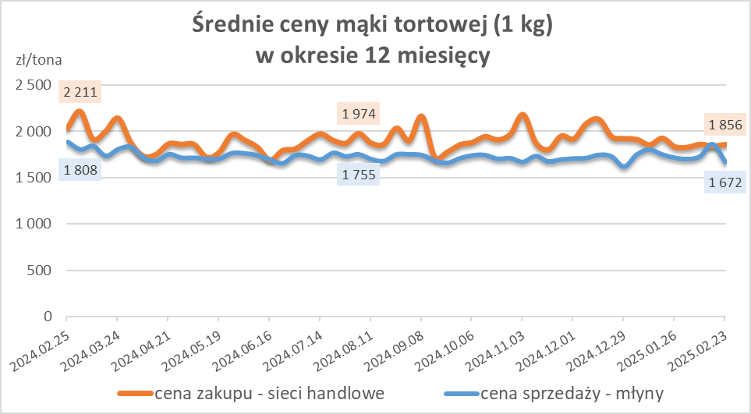
Średnie ceny zakupu mąki pszennej (ważniejszych rodzajów) płacone przez podmioty handlu detalicznego
w okresie: | 17 - 23.02.2025r.

Towar |  | POLSKA
 |  | Cena [zł/tona] |  | Zmiana
 |  | 2025-02-23 | 2025-02-16 | ceny [%]
PSZENNA detaliczna (1kg) wg rodzaju | Tortowa 450 | 1,856 | 1,840 | 0.9
 | Luksusowa 550 | 1,652 | 1,688 | -2.1
 | Wrocławska 500 | 2,423 | 2,318 | 4.5

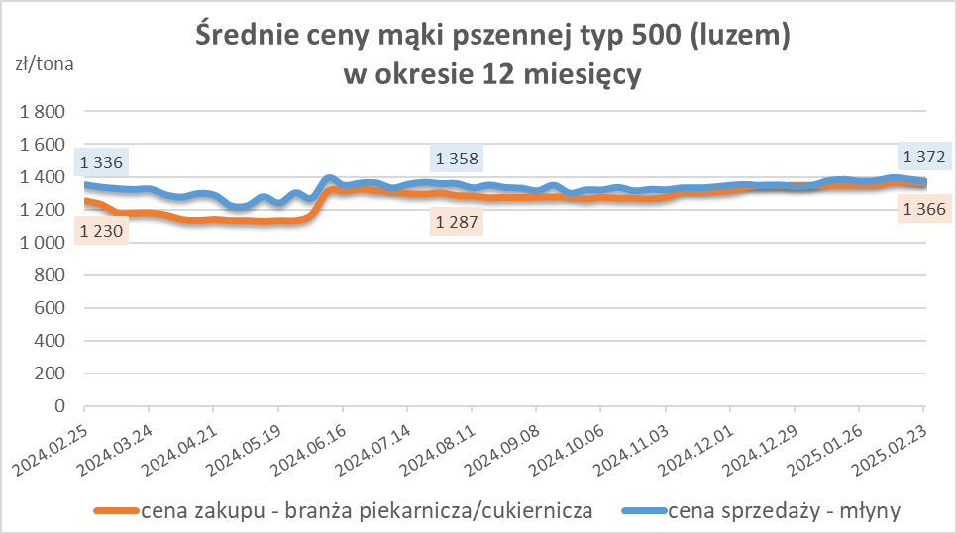
Średnie ceny zakupu mąki (ważniejszych rodzajów) płacone przez podmioty branży piekarsko-cukierniczej
w okresie: | 17 - 23.02.2025r.

Towar | Typ | POLSKA
 |  | Cena [zł/tona] |  | Zmiana
 |  | 2025-02-23 | 2025-02-16 | ceny [%]
Pszenna luzem | 500 | 1,366 | 1,368 | -0.2
 | 750 | 1,263 | 1,265 | -0.2
Żytnia luzem | 720 | 1,038 | 1,082 | -4.0
Pszenna w workach | 500 | 1,526 | 1,478 | 3.2
 | 750 | nld | -- | --
Żytnia w workach | 720 | 1,155 | 1,218 | -5.1

HZ wykresy
